关系图
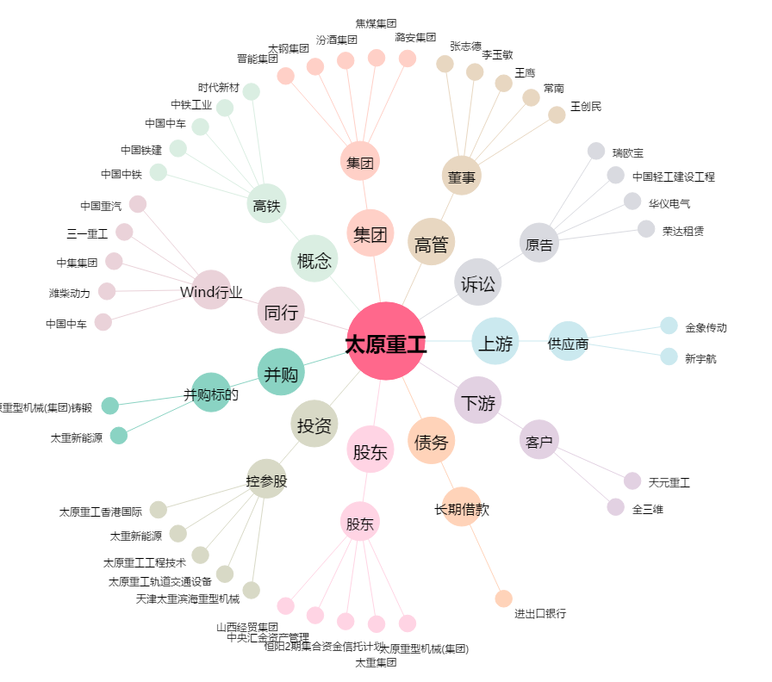
太原重工[600169.SH] - 关系概览图

